模板
客户订单号 |  |  |  | 带电*
服务* |  |  |  | 带磁*
地址库编码* |  |  |  | 液体*
收件人姓名* | Amazon Fulfillment Center |  |  | 粉末*
收件人公司 |  |  |  | 危险品*
收件人地址一* | Anmelder: POLZEN LTD Amazon Services KSF7/IKS7 Otto-Hahn-Strasse 3 34466 Wolfhagen 德国 |  |  | 报关方式*
收件人地址二 |  |  |  | 清关方式*
收件人地址三 |  |  |  | 交税方式
收件人城市* | Wolfhagen |  |  | 交货条款
收件人省份/州 |  |  |  | VAT号*
收件人邮编* | 34466 |  |  | 参考号一
收件人国家代码(二字代码)* |  |  |  | 参考号二
收件人电话 |  |  |  | 备注
收件人邮箱 |  |  |  | 申报币种*
PO Number
箱数* | 42
货箱编号* | 货箱重量(KG)* | 货箱长度(CM)* | 货箱宽度(CM)* | 货箱高度(CM)* | 产品英文品名* | 产品中文品名* | 产品申报单价* | 产品申报数量* | 产品材质* | 产品海关编码* | 产品用途* | 产品品牌* | 产品型号* | 产品图片* | 产品销售价格 | 产品销售链接 | 产品重量(kg) | 产品ASIN | 产品FNSKU | 产品SKU
FBA15MHZN8KKU000001 | 11 | 49 | 39 | 39 | pet toothbrush blue | 宠物牙刷 | 1 | 321(321/箱，1箱） | 硅胶 | 4017.00.0000 | 宠物清洁 | 无 |  |  |  | https://www.amazon.de/-/en/PawsOnly-Toothbrush-Finger-Dental-Care/dp/B09F9XN68W/ref=sr_1_2?dib=eyJ2IjoiMSJ9.6jXPuXIeVc1AegvXAloJKe0bb6q-GC9JM4FFht4P2gqgjn8jVF8ebilQAgyP6KIu.yX2qv1mvY4v7_Ac0QljsEY66t5BUAZL5lcBfvuBdNmE&dib_tag=se&m=A33NEXG0V69CFU&marketplaceID=A1PA6795UKMFR9&nsdOptOutParam=true&qid=1736160714&s=merchant-items&sr=1-2
FBA15MHZN8KKU000002 FBA15MHZN8KKU000003 | 11.7 | 36 | 36 | 36 | dog treat ball 6cm Blue | 宠物球 | 1.22 | 288(144/箱，2箱） | 硬质橡胶 | 4017.00.0000 | 宠物玩耍 | 无 | 无 |  |  | https://www.amazon.de/PawsOnly-Leckerli-Spender-Hundespielzeug-Hunde-Puzzle-Spielzeug-Zahnreinigung/dp/B08Y93XMWP/ref=sr_1_3?dib=eyJ2IjoiMSJ9.-Zxfa6jK0IhqnVfS204KtkuNE7LIJ2e4mqmPVdj72OEPth-iMm9wQogOi6LLMXXG._2oIXnNUsk7BukXIUba30qc_s2kPa-tmTfPG0E0sJFs&dib_tag=se&m=A33NEXG0V69CFU&marketplaceID=A1PA6795UKMFR9&qid=1723457327&s=merchant-items&sr=1-3
FBA15MHZN8KKU000004 FBA15MHZN8KKU000005 | 11.7 | 36 | 36 | 36 | dog treat ball 7cm Blue | 宠物球 | 1.22 | 160(80/箱，2箱） | 硬质橡胶 | 4017.00.0000 | 宠物玩耍 | 无 | 无 |  |  | https://www.amazon.de/PawsOnly-Leckerli-Spender-Hundespielzeug-Hunde-Puzzle-Spielzeug-Zahnreinigung/dp/B08Y93XMWP/ref=sr_1_3?dib=eyJ2IjoiMSJ9.-Zxfa6jK0IhqnVfS204KtkuNE7LIJ2e4mqmPVdj72OEPth-iMm9wQogOi6LLMXXG._2oIXnNUsk7BukXIUba30qc_s2kPa-tmTfPG0E0sJFs&dib_tag=se&m=A33NEXG0V69CFU&marketplaceID=A1PA6795UKMFR9&qid=1723457327&s=merchant-items&sr=1-3
FBA15MHG9RVNU000006 FBA15MHG9RVNU000007 FBA15MHG9RVNU000008 | 12 | 36 | 36 | 36 | dog treat ball 8cm blue | 宠物球 | 1.96 | 192(64/箱，3箱） | 硬质橡胶 | 4017.00.0000 | 宠物玩耍 | 无 | 无 |  |  | https://www.amazon.de/PawsOnly-Leckerli-Spender-Hundespielzeug-Hunde-Puzzle-Spielzeug-Zahnreinigung/dp/B08Y93XMWP/ref=sr_1_3?dib=eyJ2IjoiMSJ9.-Zxfa6jK0IhqnVfS204KtkuNE7LIJ2e4mqmPVdj72OEPth-iMm9wQogOi6LLMXXG._2oIXnNUsk7BukXIUba30qc_s2kPa-tmTfPG0E0sJFs&dib_tag=se&m=A33NEXG0V69CFU&marketplaceID=A1PA6795UKMFR9&qid=1723457327&s=merchant-items&sr=1-3
FBA15MHG9RVNU000009-20 | 17 | 59 | 59 | 32 | dog puzzle bowl | 宠物碗 | 4 | 240（20/箱，共12箱） | 塑料 | 3926909090 | 宠物清洁 | 无 | 无 | 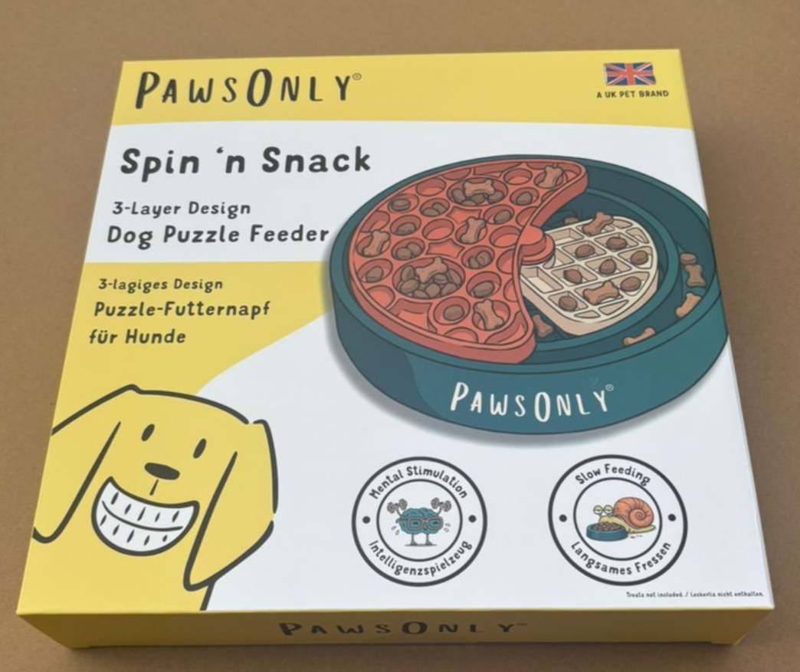 |  | https://www.amazon.de/gp/product/B0GQH6W3T3
FBA15MHZN8KKU000021 | 12 | 36 | 36 | 36 | dog treat ball 7cm 2pack | 宠物球 | 2.44 | 40(40/箱，1箱） | 硬质橡胶 | 4017.00.0000 | 宠物玩耍 | 无 | 无 | 无 |  |  | https://www.amazon.de/PawsOnly-Leckerli-Spender-Hundespielzeug-Hunde-Puzzle-Spielzeug-Zahnreinigung/dp/B08Y93XMWP/ref=sr_1_3?dib=eyJ2IjoiMSJ9.-Zxfa6jK0IhqnVfS204KtkuNE7LIJ2e4mqmPVdj72OEPth-iMm9wQogOi6LLMXXG._2oIXnNUsk7BukXIUba30qc_s2kPa-tmTfPG0E0sJFs&dib_tag=se&m=A33NEXG0V69CFU&marketplaceID=A1PA6795UKMFR9&qid=1723457327&s=merchant-items&sr=1-3
FBA15MHZN8KKU000022 FBA15MHZN8KKU000023 | 11.7 | 36 | 36 | 36 | dog treat ball 8cm green | 宠物球 | 1.96 | 128(64/箱，2箱） | 硬质橡胶 | 4017.00.0000 | 宠物玩耍 | 无 | 无 |  |  | https://www.amazon.de/PawsOnly-Leckerli-Spender-Hundespielzeug-Hunde-Puzzle-Spielzeug-Zahnreinigung/dp/B08Y93XMWP/ref=sr_1_3?dib=eyJ2IjoiMSJ9.-Zxfa6jK0IhqnVfS204KtkuNE7LIJ2e4mqmPVdj72OEPth-iMm9wQogOi6LLMXXG._2oIXnNUsk7BukXIUba30qc_s2kPa-tmTfPG0E0sJFs&dib_tag=se&m=A33NEXG0V69CFU&marketplaceID=A1PA6795UKMFR9&qid=1723457327&s=merchant-items&sr=1-3
FBA15MHZN8KKU000024-28 | 12 | 36 | 36 | 36 | dog treat ball V2 6cm blue | 宠物球 | 1.06 | 720(144/箱，5箱） | 硬质橡胶 | 4017.00.0000 | 宠物清洁 | 无 | 无 |  | https://www.amazon.de/PawsOnly-Welpenspielzeug-Naturkautschuk-Spielsachen-Hundespielzeug/dp/B0BQPPRWBN/ref=sr_1_2?dib=eyJ2IjoiMSJ9.-Zxfa6jK0IhqnVfS204KtkuNE7LIJ2e4mqmPVdj72OEPth-iMm9wQogOi6LLMXXG._2oIXnNUsk7BukXIUba30qc_s2kPa-tmTfPG0E0sJFs&dib_tag=se&marketplaceID=A1PA6795UKMFR9&qid=1720425807&s=merchant-items&sr=1-2&th=1
FBA15MHZN8KKU000029-39 | 15 | 36 | 36 | 36 | dog treat ball V2 8cm blue | 宠物球 | 2.09 | 704(64/箱，11箱） | 硬质橡胶 | 4017.00.0000 | 宠物清洁 | 无 | 无 |  | https://www.amazon.de/PawsOnly-Welpenspielzeug-Naturkautschuk-Spielsachen-Hundespielzeug/dp/B0BQPPRWBN/ref=sr_1_2?dib=eyJ2IjoiMSJ9.-Zxfa6jK0IhqnVfS204KtkuNE7LIJ2e4mqmPVdj72OEPth-iMm9wQogOi6LLMXXG._2oIXnNUsk7BukXIUba30qc_s2kPa-tmTfPG0E0sJFs&dib_tag=se&marketplaceID=A1PA6795UKMFR9&qid=1720425807&s=merchant-items&sr=1-2&th=1
FBA15MHZN8KKU000040 | 15 | 36 | 36 | 36 | dog treat ball V2 6cm orange | 宠物球 | 1.06 | 144(144/箱，1箱） | 硬质橡胶 | 4017.00.0000 | 宠物清洁 | 无 | 无 |  |  | https://www.amazon.de/PawsOnly-Welpenspielzeug-Naturkautschuk-Spielsachen-Hundespielzeug/dp/B0BQPPRWBN/ref=sr_1_2?dib=eyJ2IjoiMSJ9.-Zxfa6jK0IhqnVfS204KtkuNE7LIJ2e4mqmPVdj72OEPth-iMm9wQogOi6LLMXXG._2oIXnNUsk7BukXIUba30qc_s2kPa-tmTfPG0E0sJFs&dib_tag=se&marketplaceID=A1PA6795UKMFR9&qid=1720425807&s=merchant-items&sr=1-2&th=1
FBA15MHZN8KKU000041-42 | 15 | 36 | 36 | 36 | dog treat ball V2 8cm orange | 宠物球 | 2.09 | 128(64/箱，2箱） | 硬质橡胶 | 4017.00.0000 | 宠物清洁 | 无 | 无 |  |  | https://www.amazon.de/PawsOnly-Welpenspielzeug-Naturkautschuk-Spielsachen-Hundespielzeug/dp/B0BQPPRWBN/ref=sr_1_2?dib=eyJ2IjoiMSJ9.-Zxfa6jK0IhqnVfS204KtkuNE7LIJ2e4mqmPVdj72OEPth-iMm9wQogOi6LLMXXG._2oIXnNUsk7BukXIUba30qc_s2kPa-tmTfPG0E0sJFs&dib_tag=se&marketplaceID=A1PA6795UKMFR9&qid=1720425807&s=merchant-items&sr=1-2&th=1

